CollectiveAccess
Image | Object | Description | Date
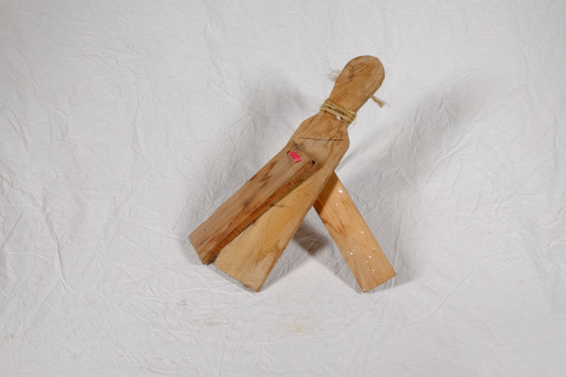 | Vogelklapper (A1412) | Eine Vogelklapper wurde zum Verscheuchen von Vögeln, insbesondere auf Felder und in Gärten, benutzt.

